Datos personales
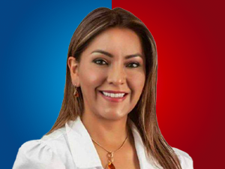

Nombres: | Fernanda Mabel
Apellidos: | Méndez Rojas
Facebook: | https://www.facebook.com/mabemendezr1/
Twitter:
Descripción:

